Sheet1
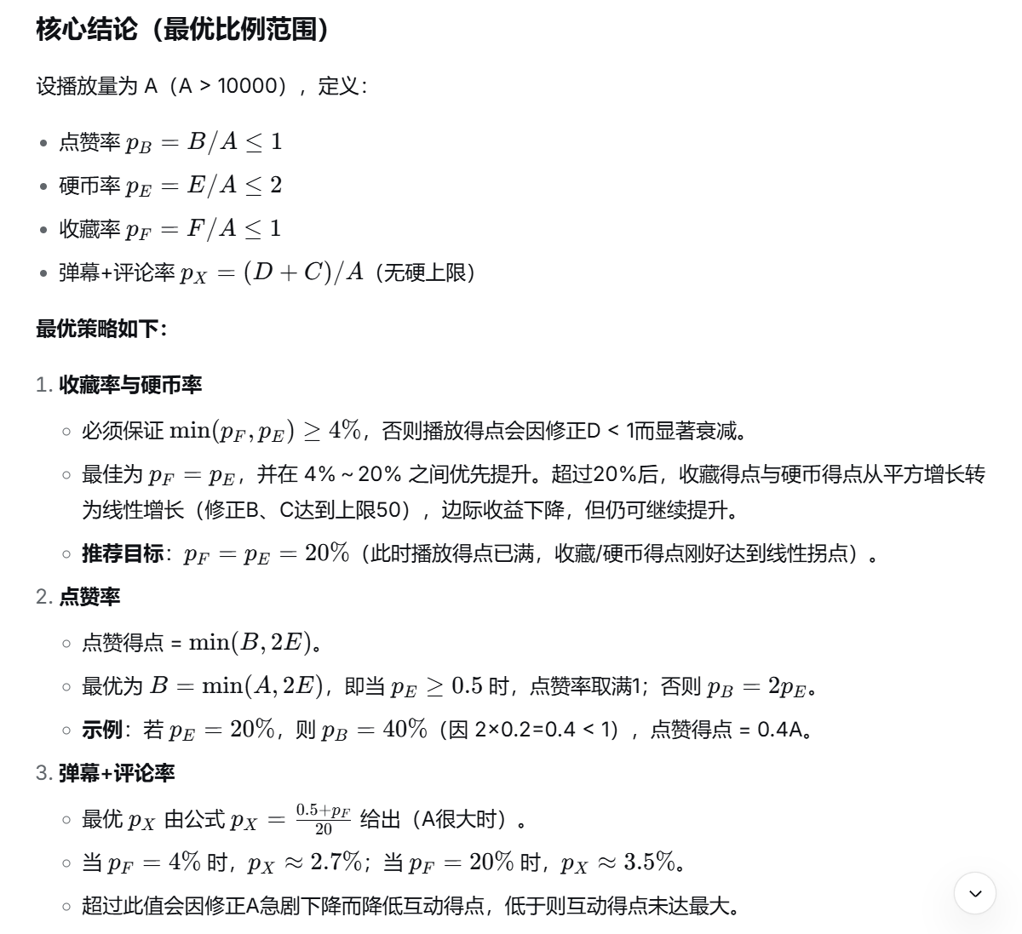
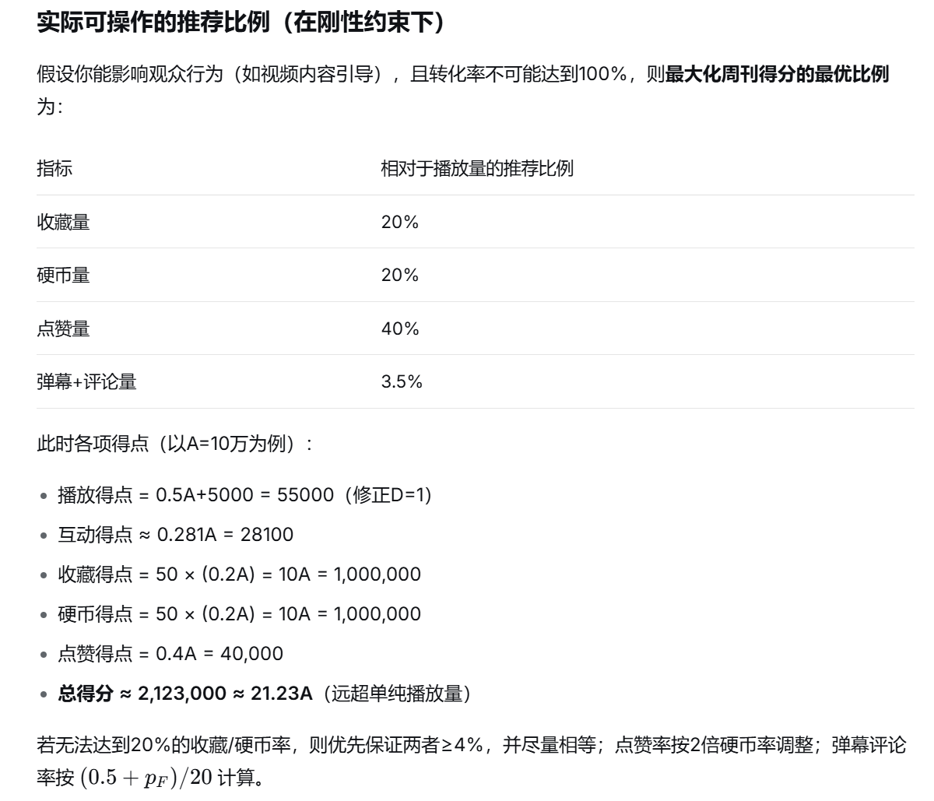
在下面填写视频原始数据即可计算出周刊得点 |  |  |  |  |  | 播放得点 | 11000.00
播放量 | 点赞量 | 弹幕量 | 评论量 | 硬币量 | 收藏量 | 互动得点 | 1944.60
12000 | 1500 | 800 | 500 | 2500 | 1000 | 收藏得点 | 20833.33
 |  |  |  |  |  | 硬币得点 | 20833.33
基础播点 | 互动量 | 修正A | 修正B | 修正C | 修正D | 点赞得点 | 1500.00
11000 | 1300 | 0.10 | 20.83 | 8.33 | 1.00 | 最终得点 | 56111.27

公式来源：中V周刊组 |  |  | 表格制作人：云师阳

